TEMPLATE
NOM DE LA RECETTE : Éffiloché de volaille
 |  |  |  | 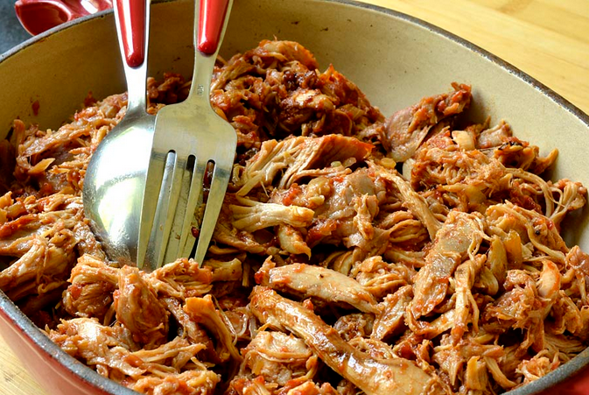
NOMBRE DE COUVERTS : | 25 | CVTS
 | 65 GR/PERS
POIDS DE LA PRÉPARATION FINIE : | 1600 | GRAMMES

PRIX PAR PORTION : |  | EUROS

TEMPS DE PREPARATION : | 3 | HEURES

INGRÉDIENTS | QUANTITÉ | UNITÉ | PRIX [€/kg] | COÛT | FOURNISSEUR
Poulet fermier entier | 2 | Kg
Oignons | 600 | Gr
Ail | 200 | Gr
Sel | 1 | Càc
Poivre moulu | 2 | Càc
Paprika | 5 | Càc
Origan | 3 | Càc
Moutarde | 120 | Gr
Sirop de betterave ou miel | 300 | Gr
Eau | 150 | ML

TOTAL |  |  | 0.00 | 0.00
ALLERGÈNES :

MODE DE PRÉPARATION :
1) Couper le poulet en morceaux 2) Émincer grossièrement les oignons 3) Mélanger ensemble tous les ingrédients dans un plat à fond épais et cuire à couvert au four à 150°C pendant 2 heures 4) Séparer la chaire de la volaille de la carcasse (garder les os pour réaliser un bouillon) 5) Éffilocher la volaille cuite (avec le jus et les oignons) à l'aide de fourchettes ou d'un bateur électrique (en fonction de la quantité) INFOS COMPLÉMENTAIRES *Le poids des os et de la carcasse d'un poulet entier (partie non comestible) est en moyenne de 20% du poids du poulet *La découpe de la volaille avant cuisson peu être executée de manière grossière mais veiller à avoir des morceaux assez similaires afin d'obtenir une cuisson uniforme *Le bouillon de volaille que vous pourrez réaliser avec les carcasses et les os de la volaille peut servir à agrémenter vos potages

